19 п.о абз.1
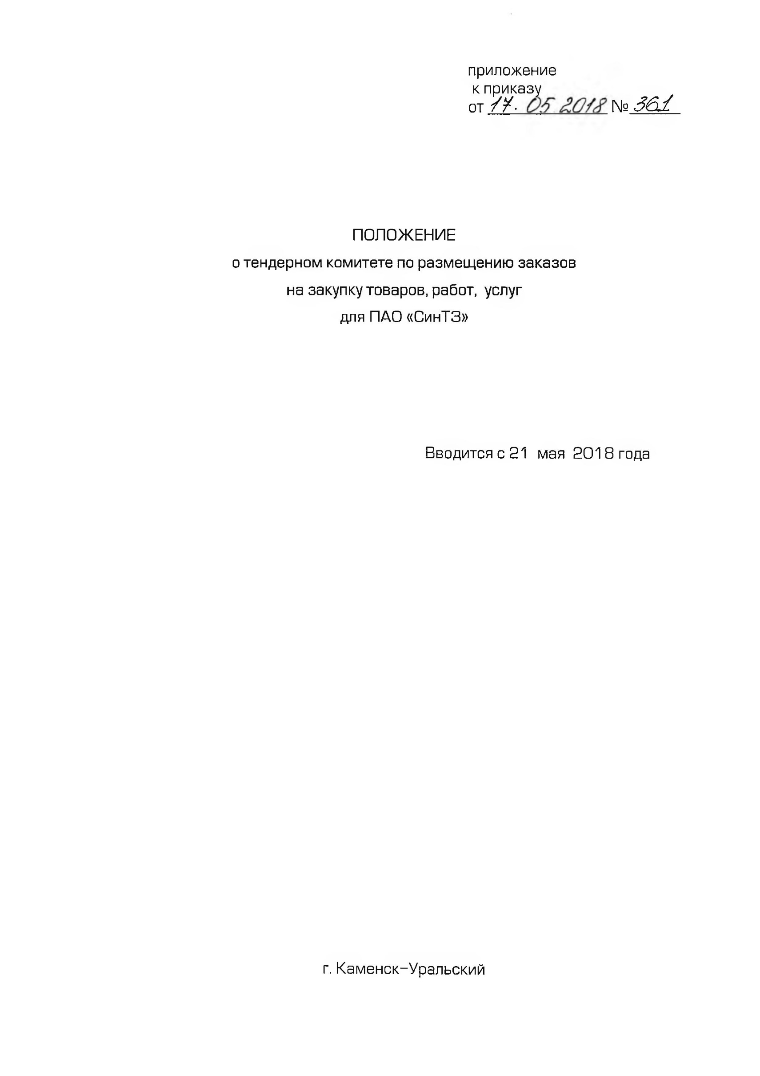
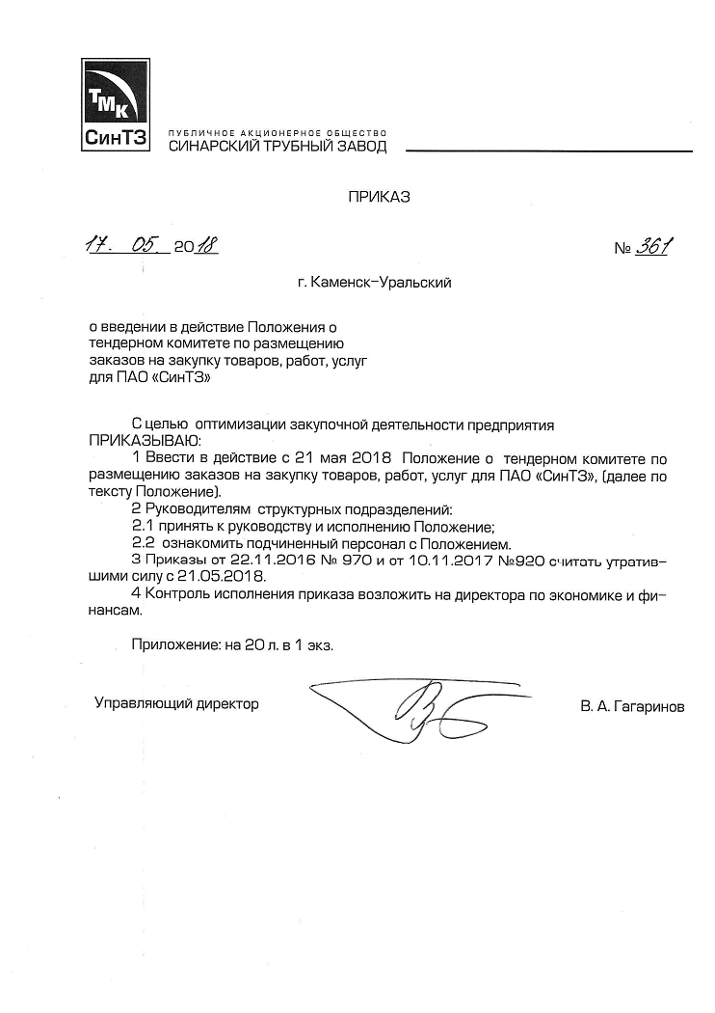
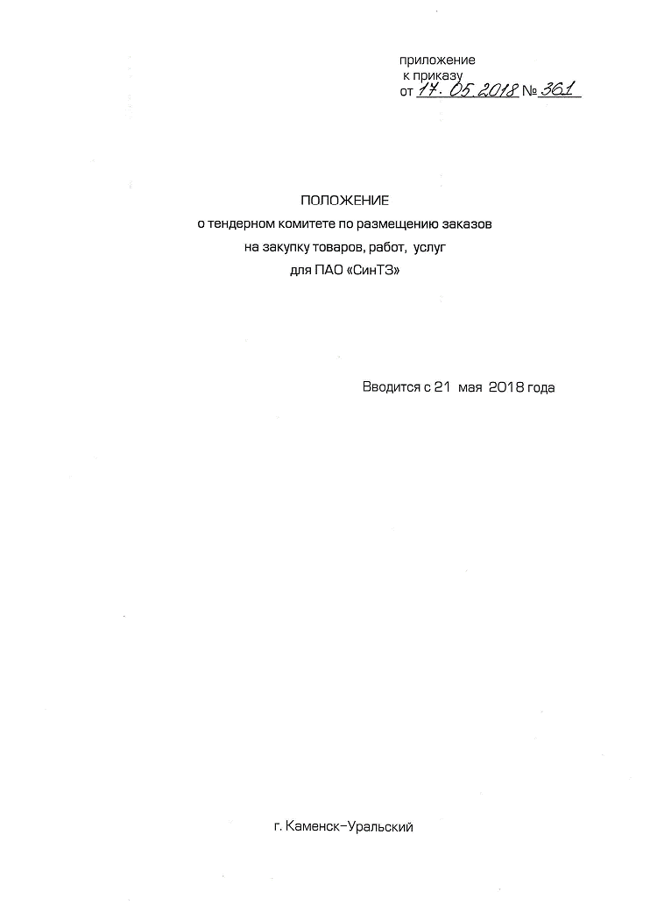
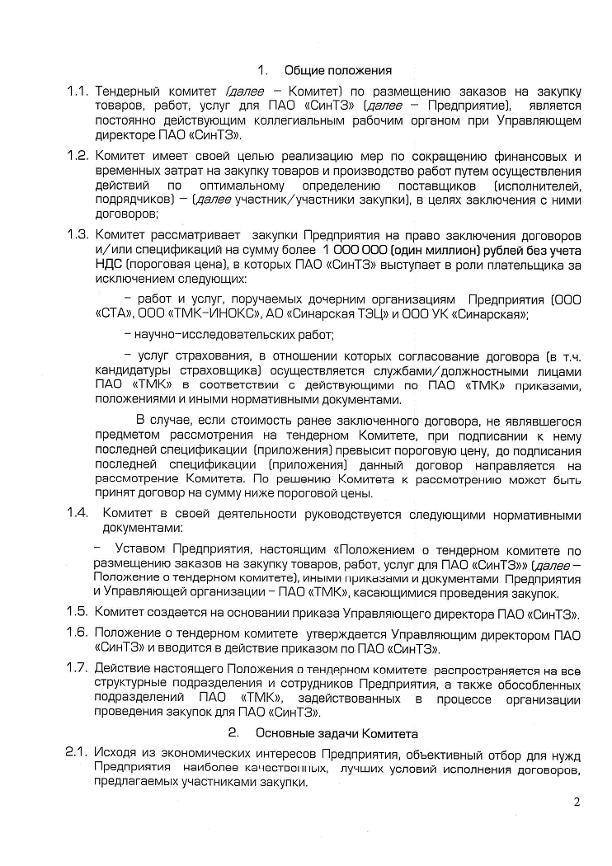
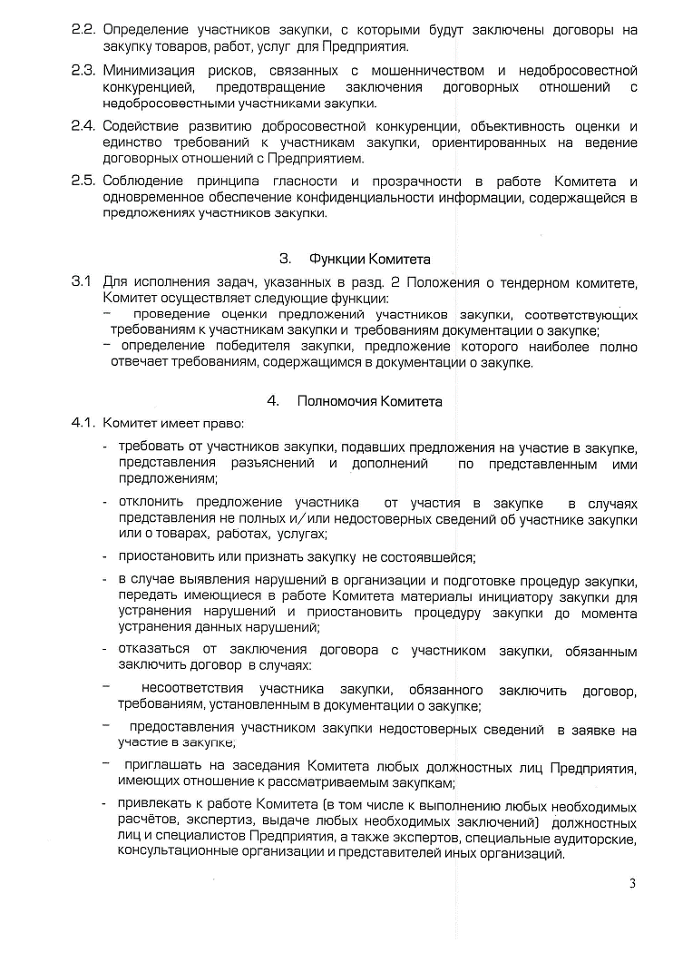
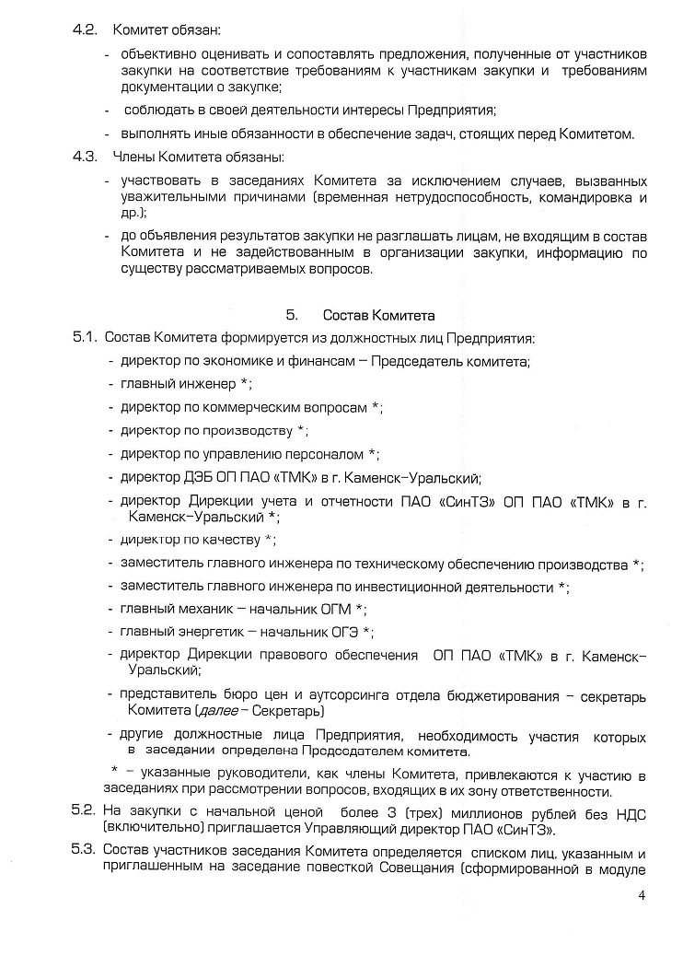
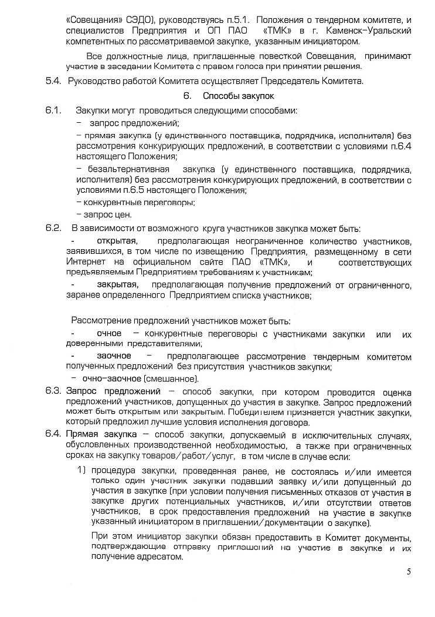
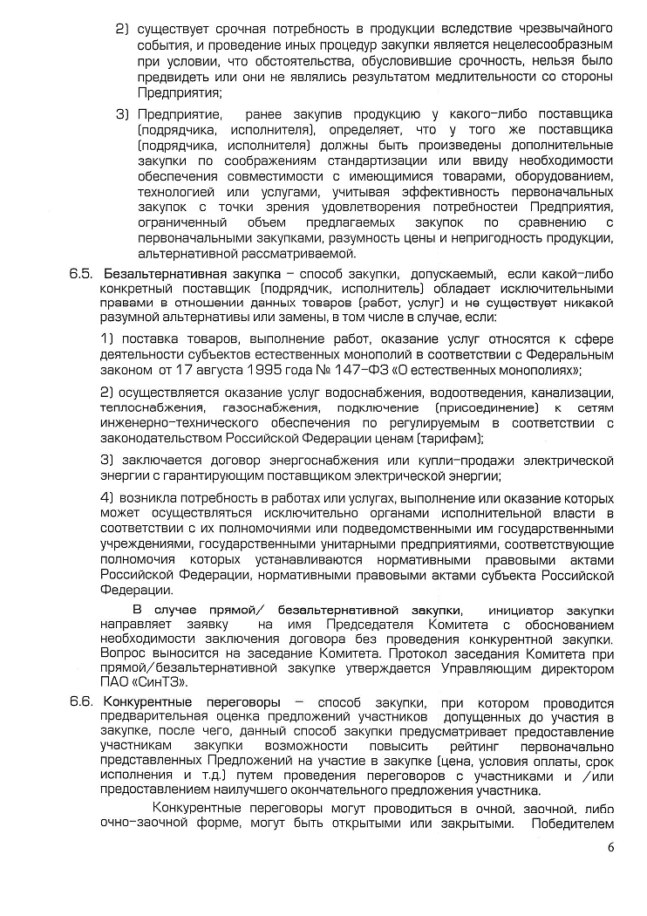
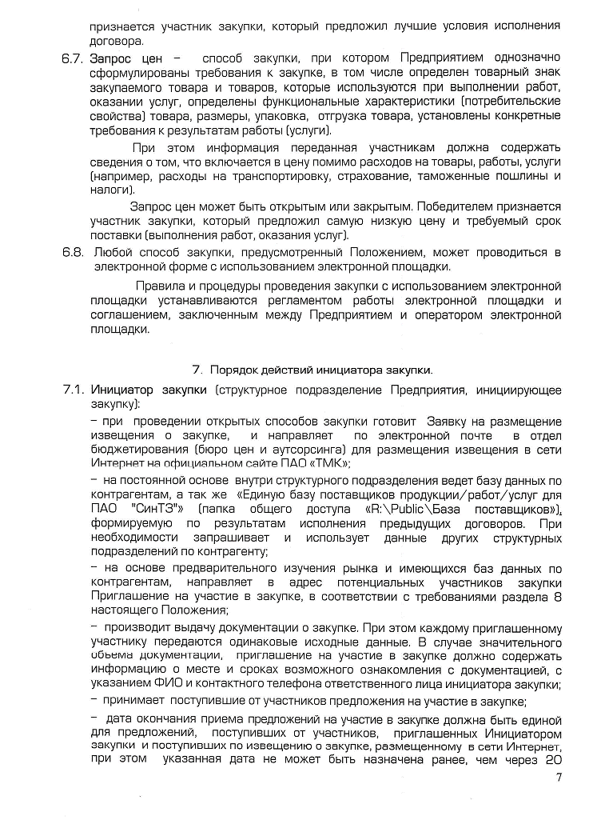
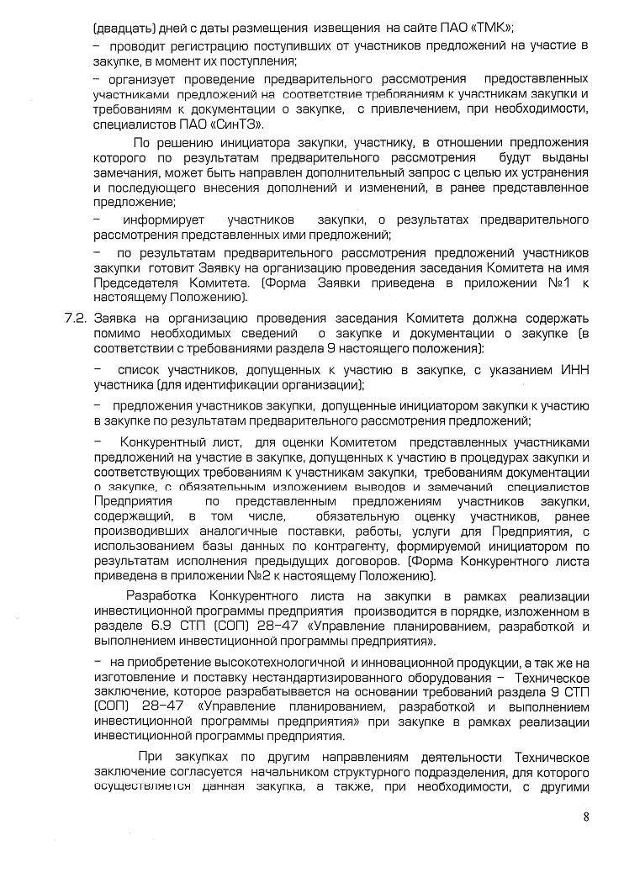
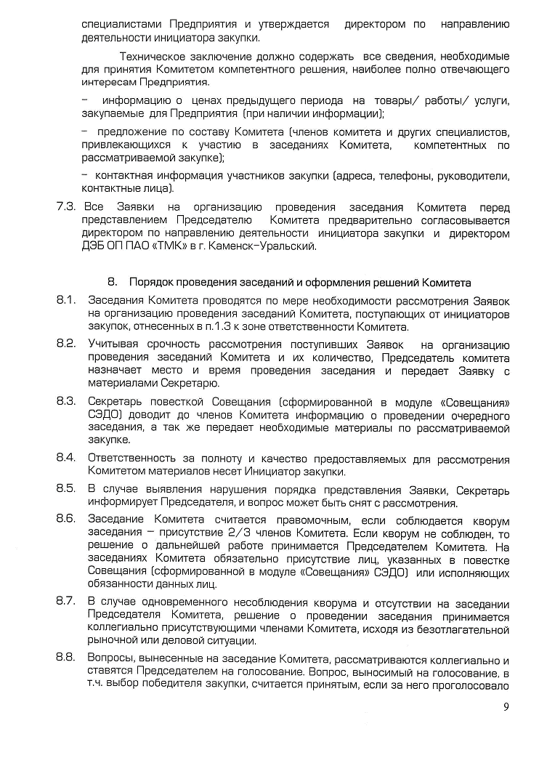
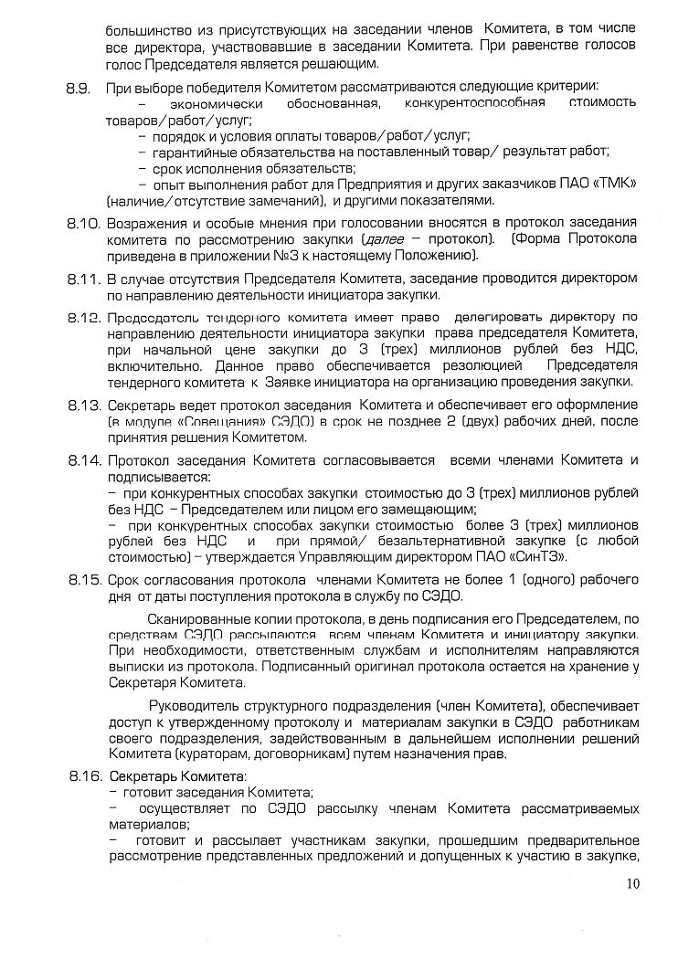
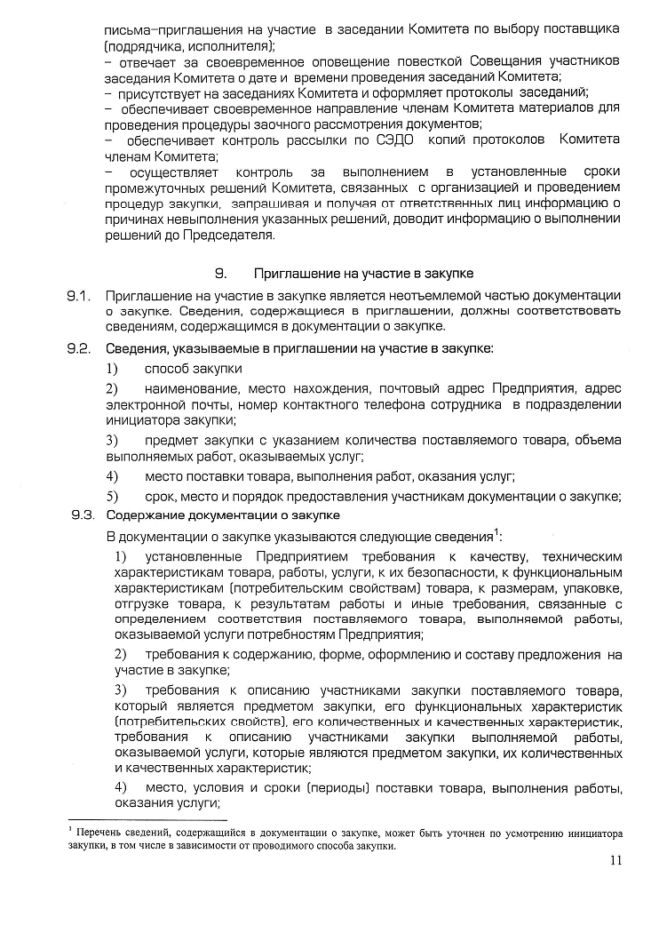
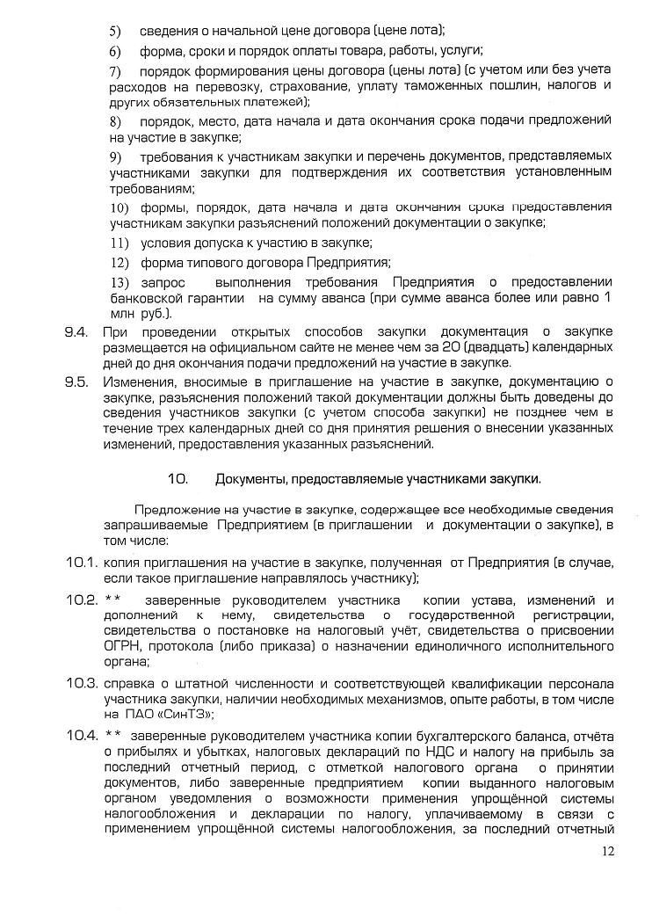
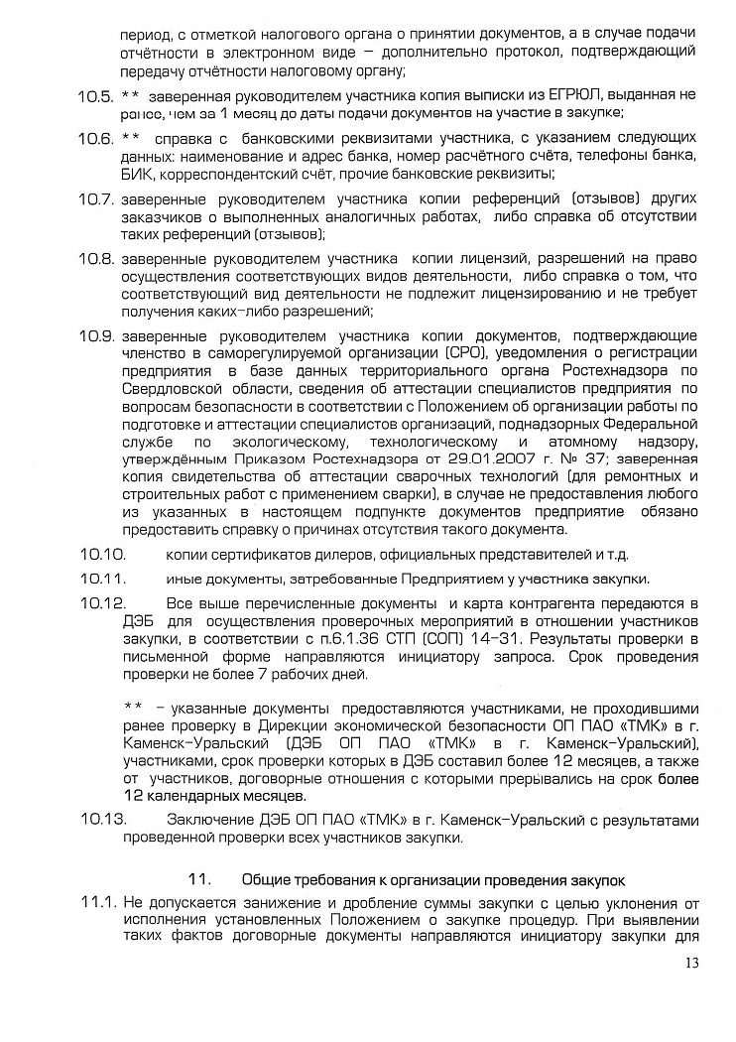
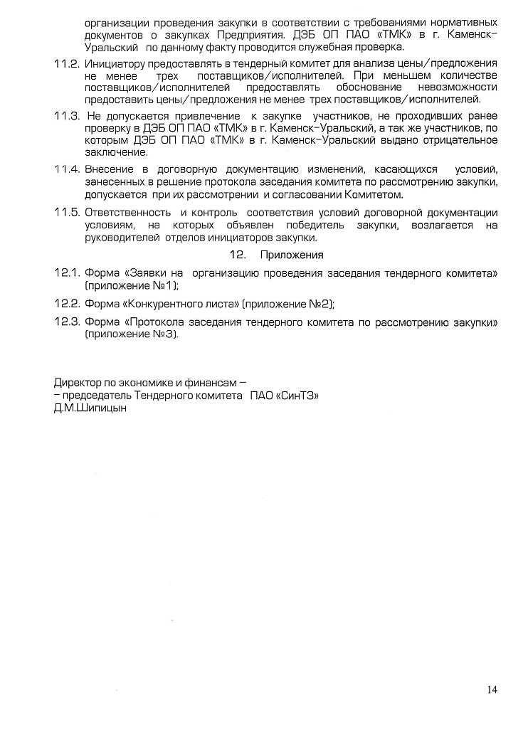
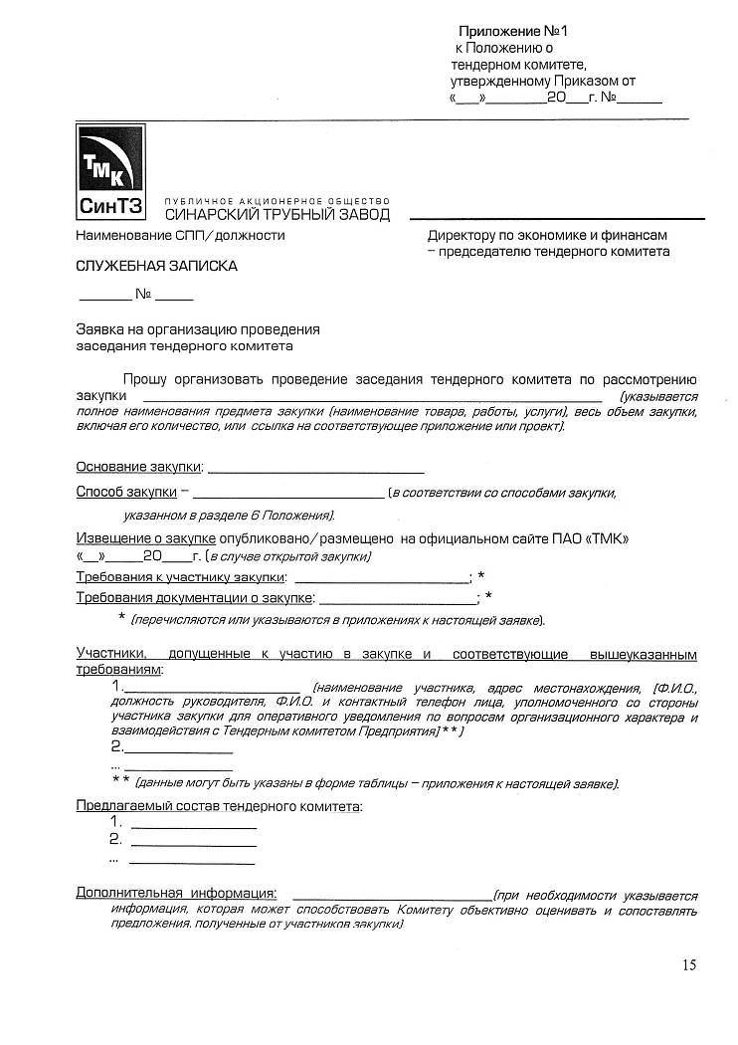
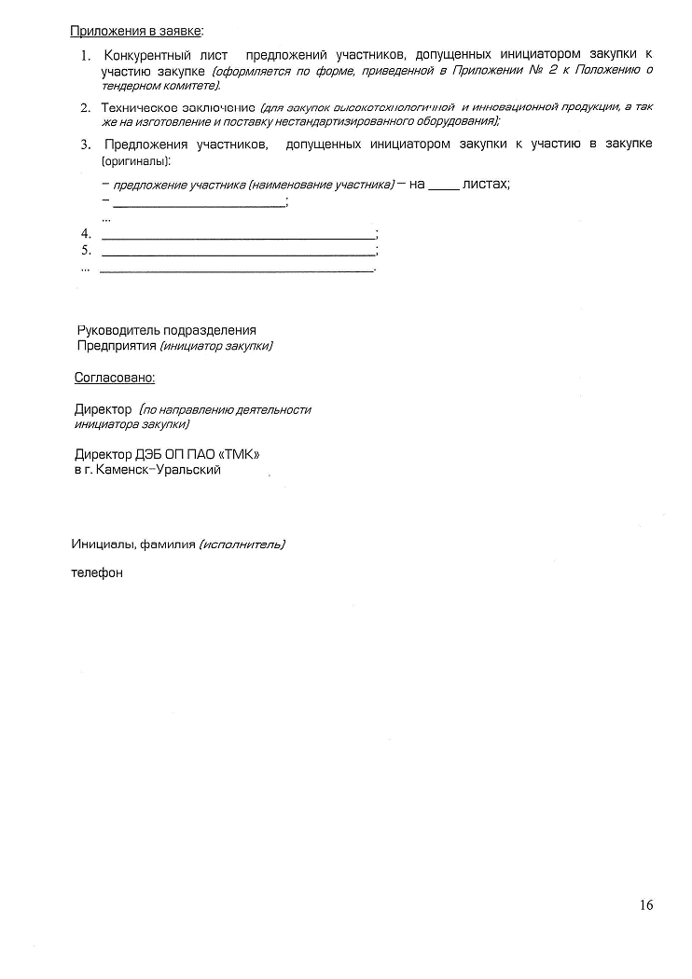
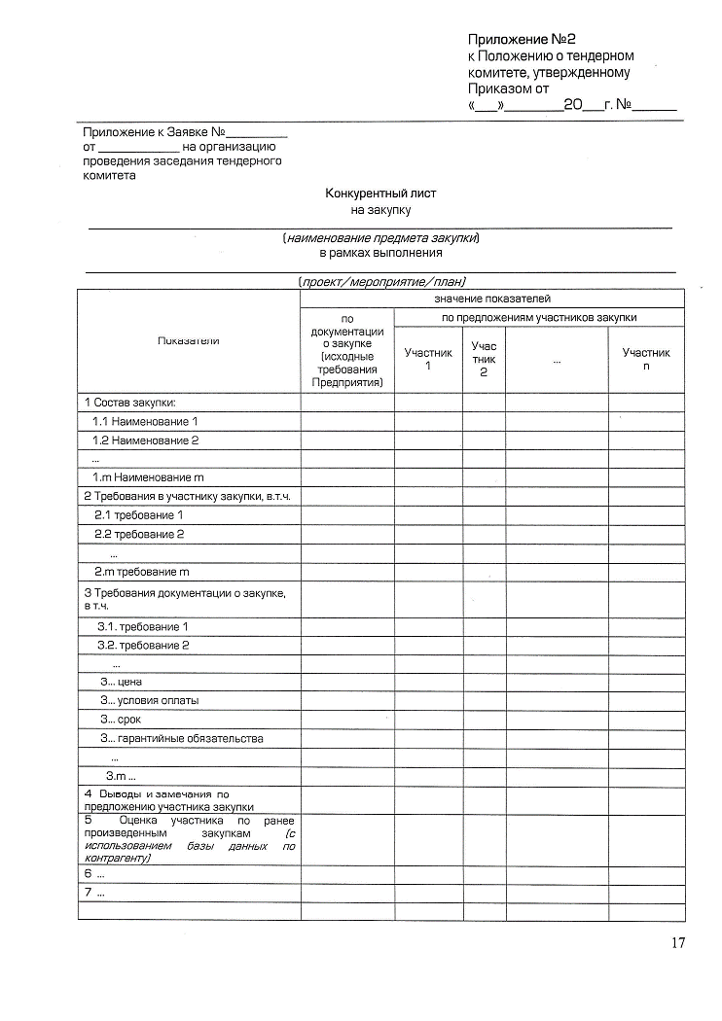
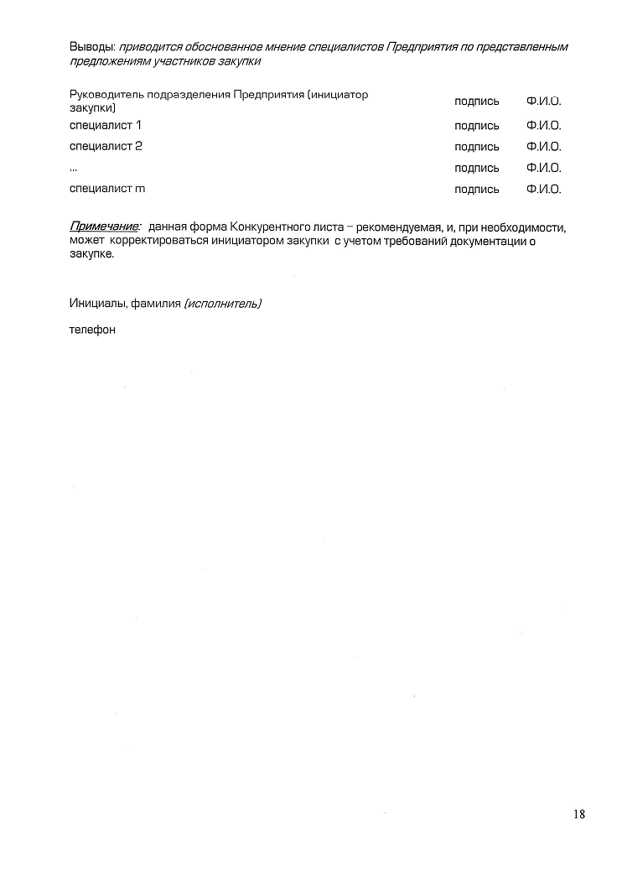
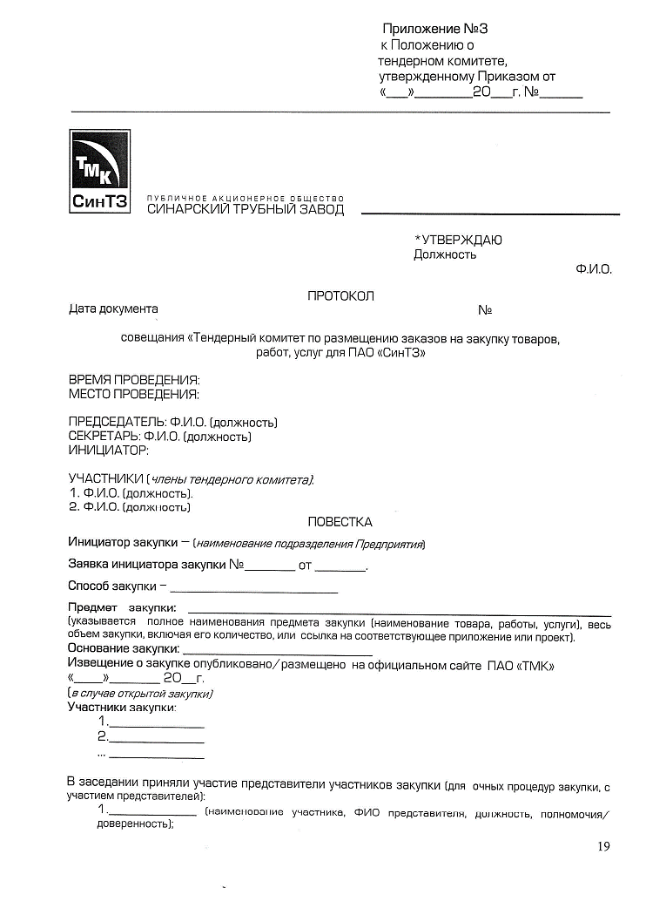
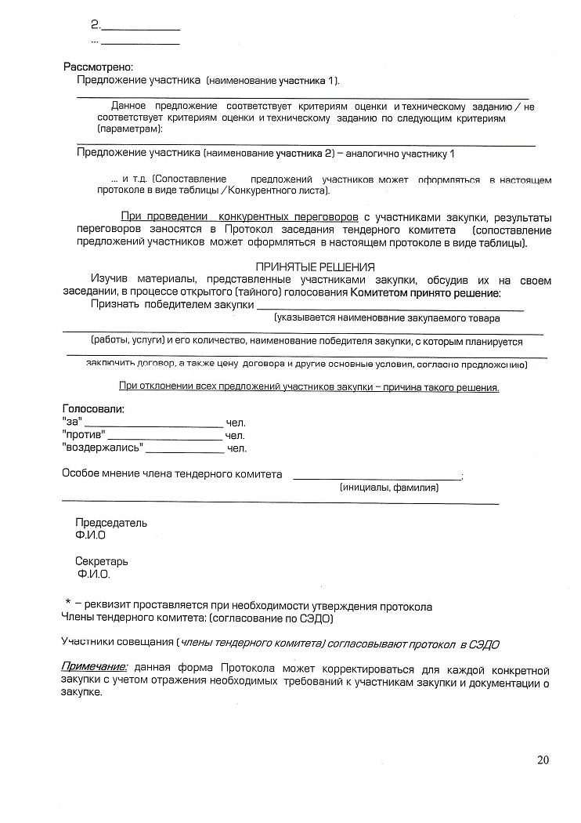
19 п.о О способах приобретения, стоимости и объемах товаров, необходимых для оказания услуг по передаче электроэнергии

Сводная информация о способах приобретения, стоимости и объемов товаров, необходимых для оказания услуг по передаче электроэнергии, включая информацию: о корпоративных правилах осуществления закупок (включая использование конкурсов и аукционов); Закупки ТМЦ/услуг осуществляются в соответствии с Положением «Проведение закупок через Электронную торговую площадку» (ЭТП) от 01.08.2018г. №НД-0293/2018/0. Все закупки АО «СинТЗ» можно отслеживать https://zakupki.tmk-group.com/#com/procedure/index. Положение «Проведение закупок через ЭТП» размещено на сайте АО «СинТЗ» https://sintz.tmk-group.ru/media_ru/files/269/Polozhenie_provedeniya_zakupok_cherez_ETP.pdf. о проведении закупок товаров, необходимых для производства регулируемых услуг (включая использование конкурсов и аукционов), с указанием наименований товаров и предполагаемых объемов закупок; За 2020 год заключены следующие договора на закупку товаров/ работ/ услуг: № договора130020000371 ООО «ИТЦ УралЭнергоИнжиниринг» Испытание, анализ изоляционного масла согласно графика испытаний через электронную торговую площадку на сумму 187 730,00 руб. без НДС. ООО «СНГ-ЕК» Проверка послеаварийная защит ПС Волочильгая ПДЗ на сумму 30 468,63 руб. с НДС. ООО «СНГ-ЕК» Замена ключей шкафа зашиты линии ШЭ2607 032 УРОВ на ПС Генераторная на сумму 65 000,10 руб с НДС.

На 2021 год предполагаемые объемы закупок товаров/услуг/работ будут проводиться по мере необходимости.

Приказ №361 от 17.05.2018г. и Положение о тендерном комитете по размещению заказов на закупку товаров, работу, услуг для ПАО "СинТЗ"

программа энергосбережения
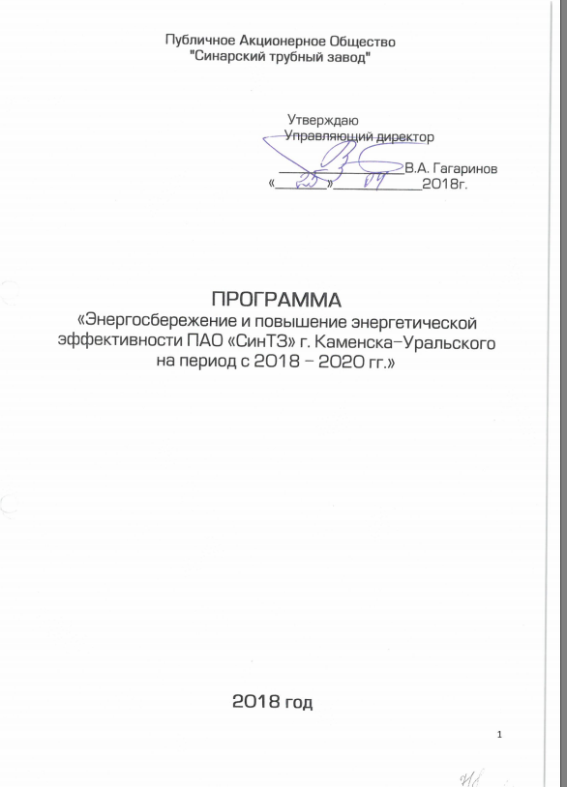

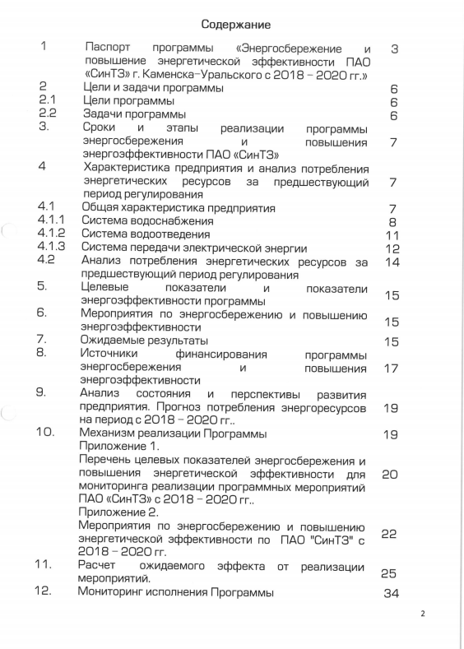

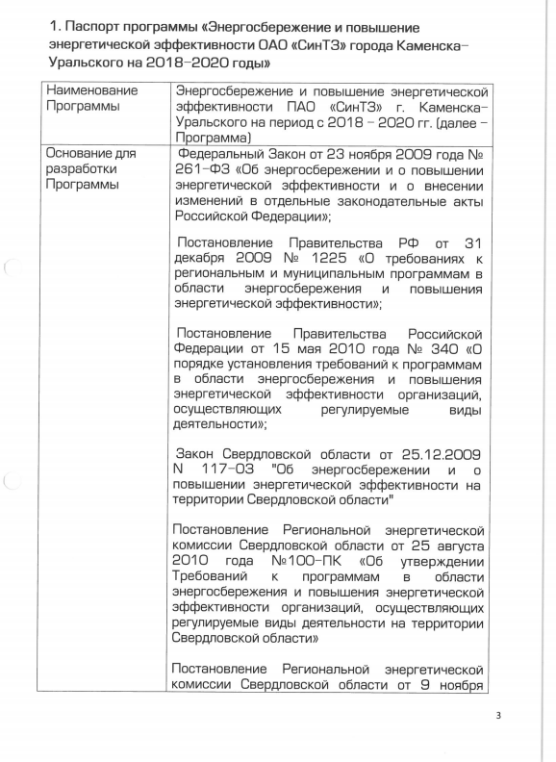

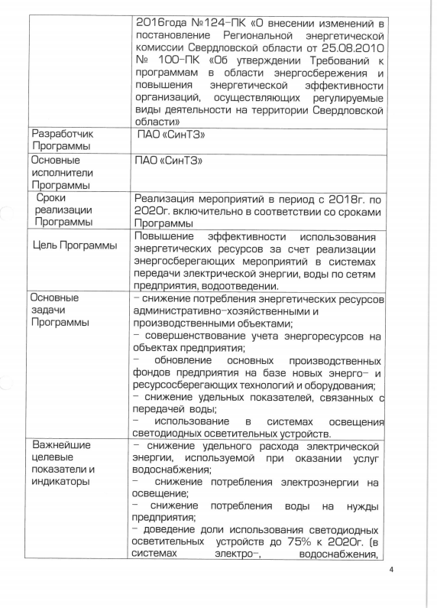

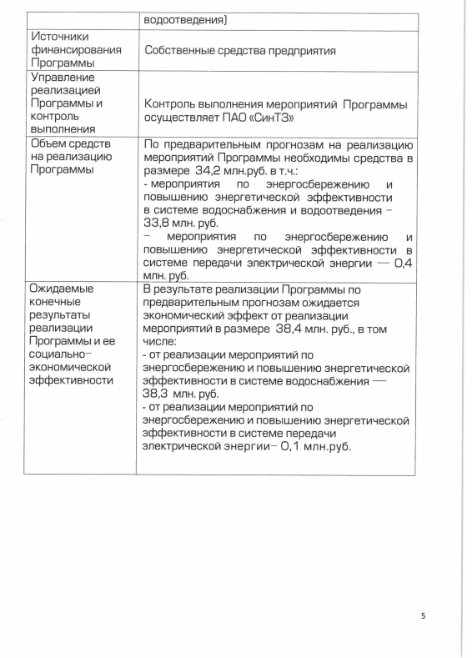

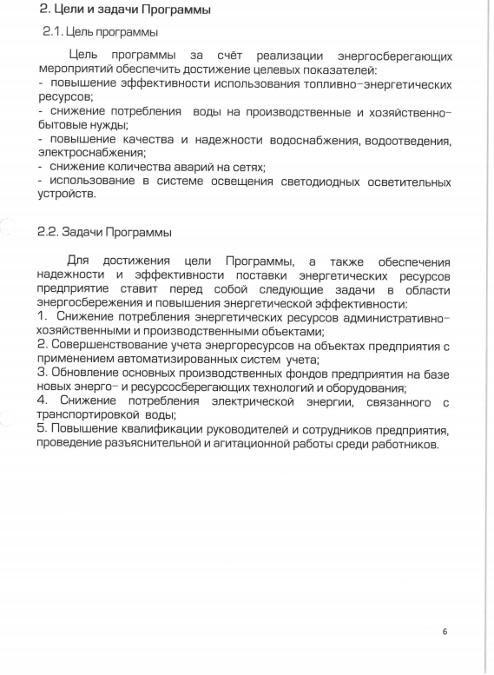

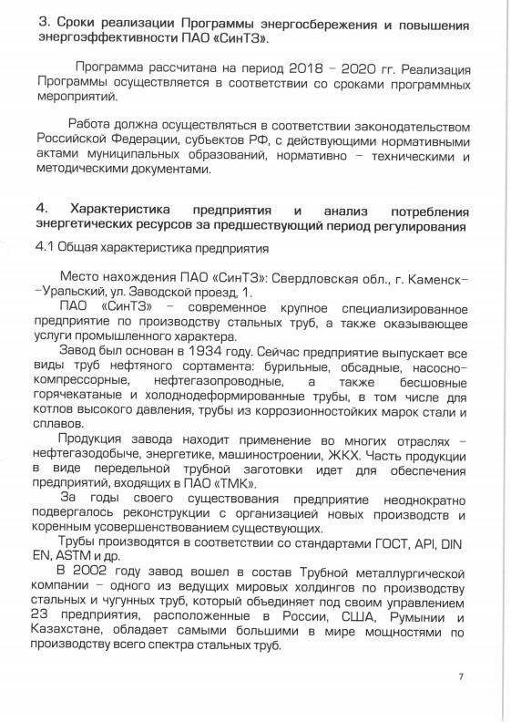

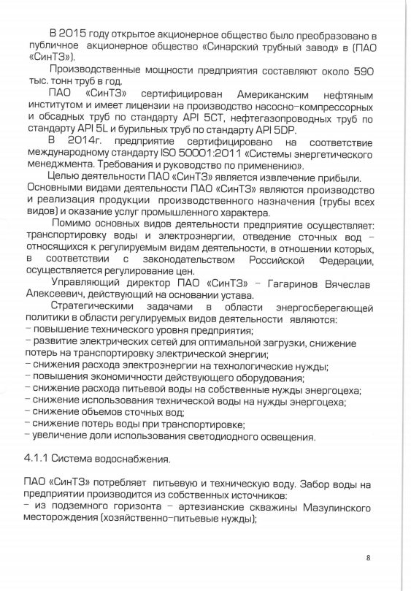

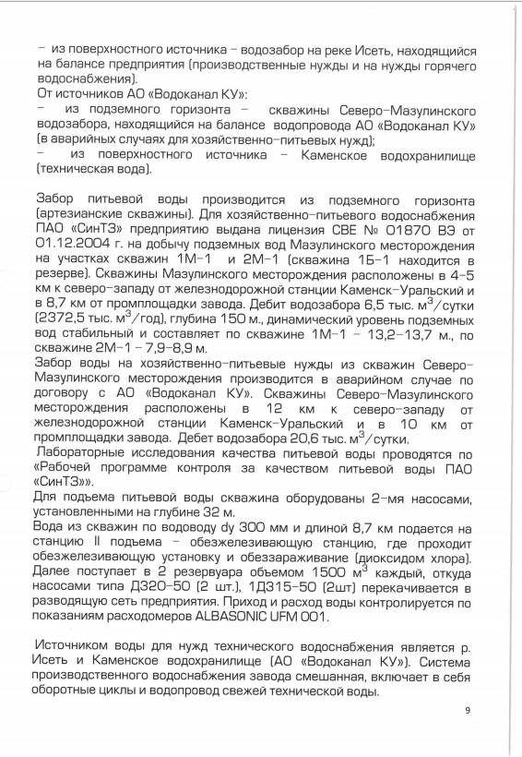

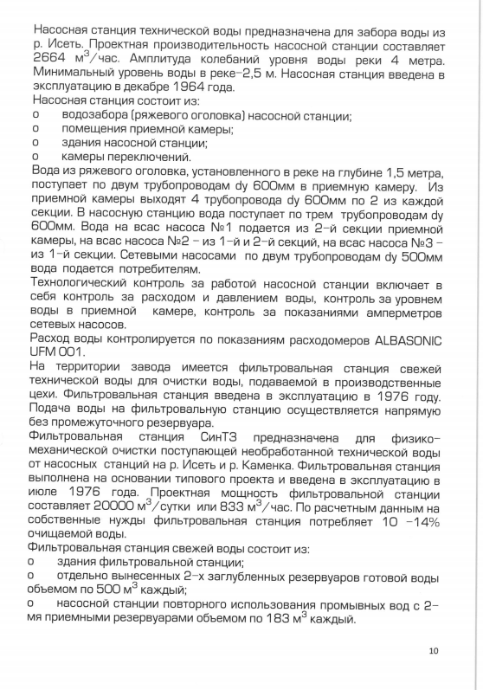

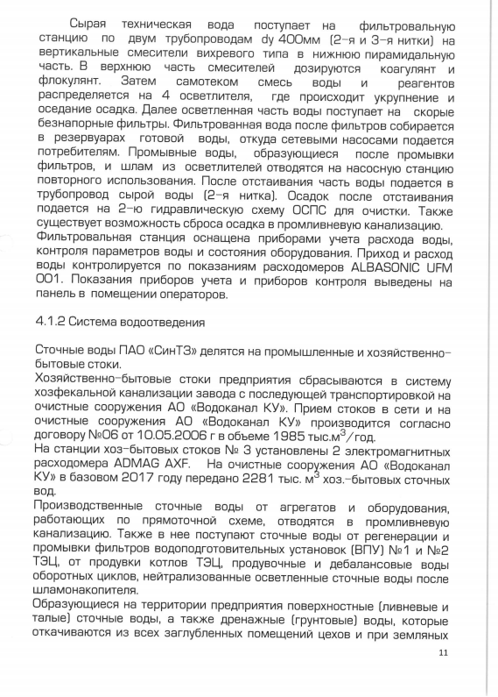

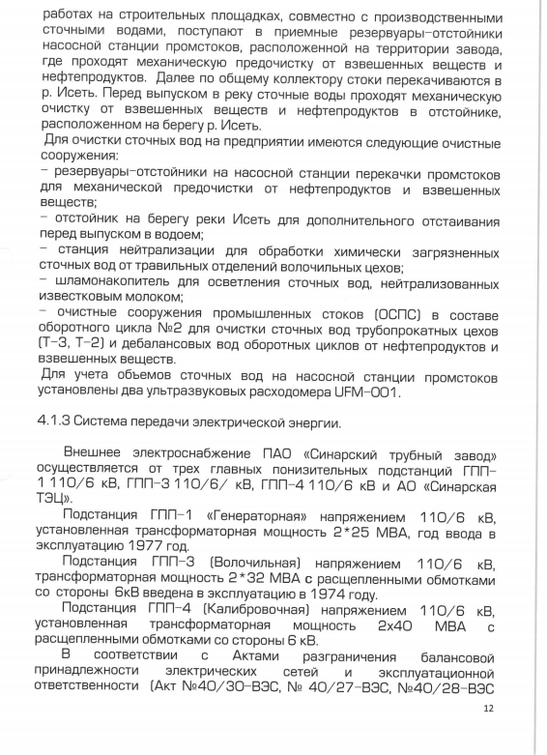

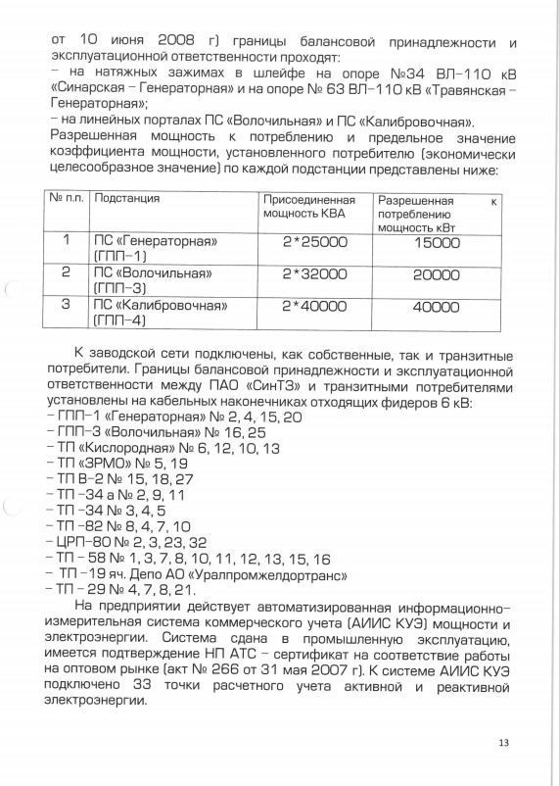

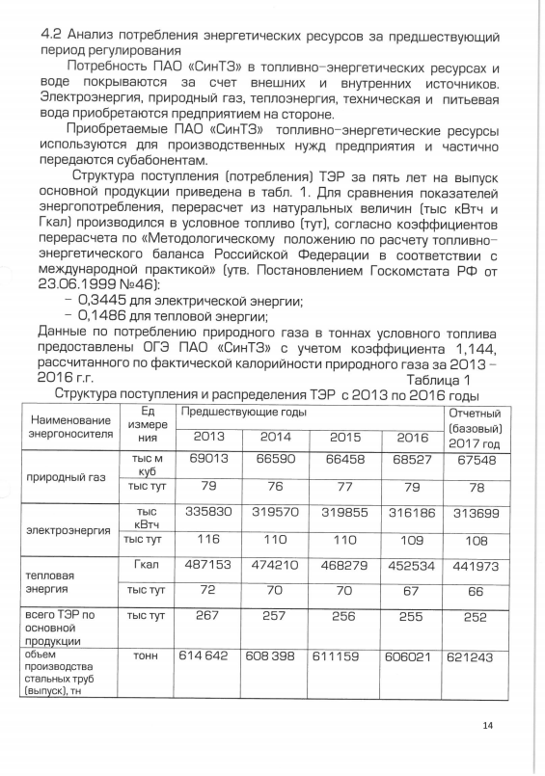

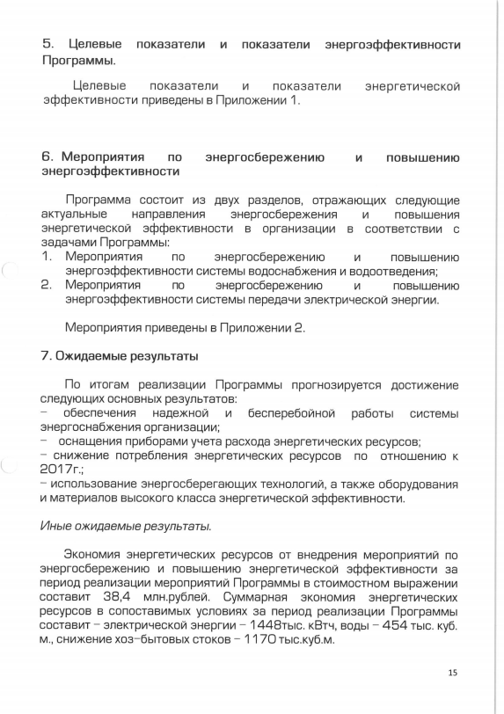

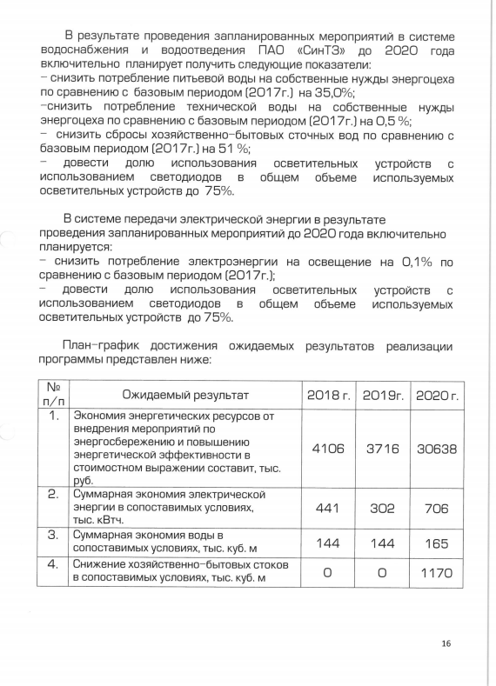

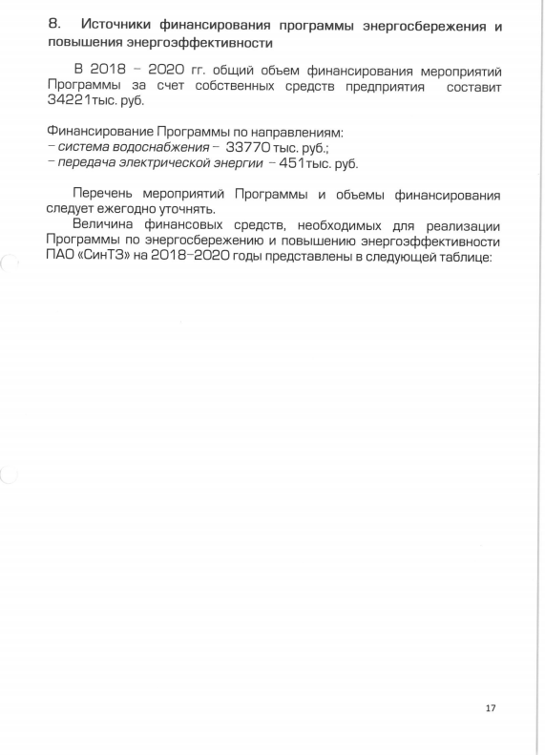

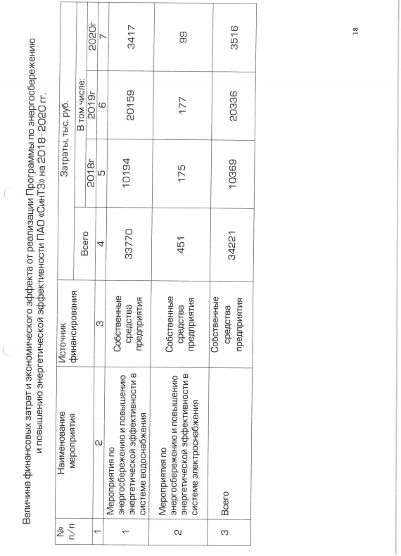

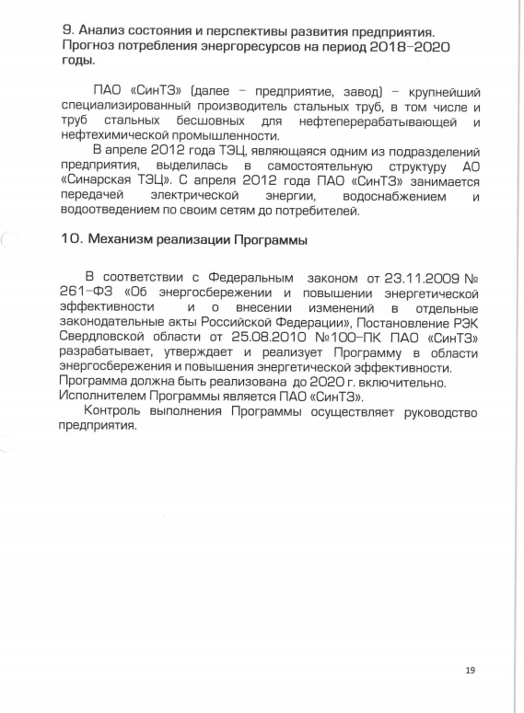

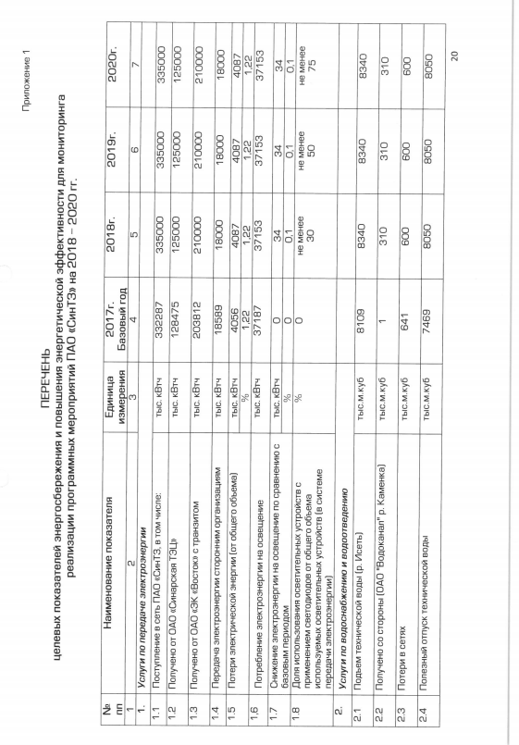

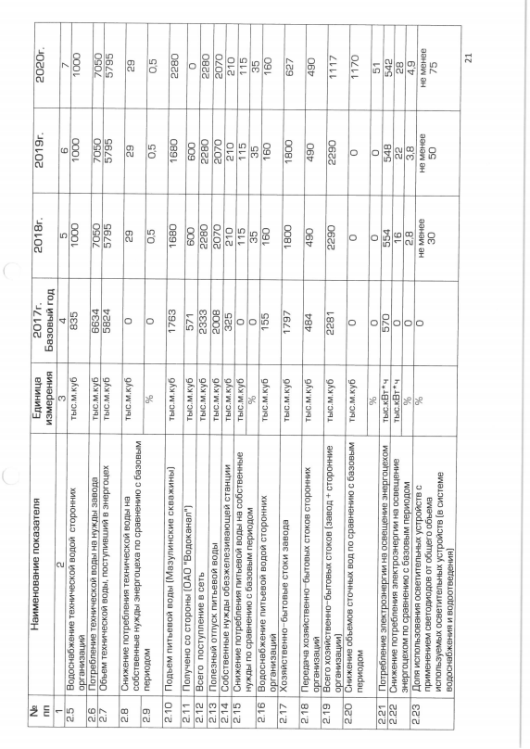

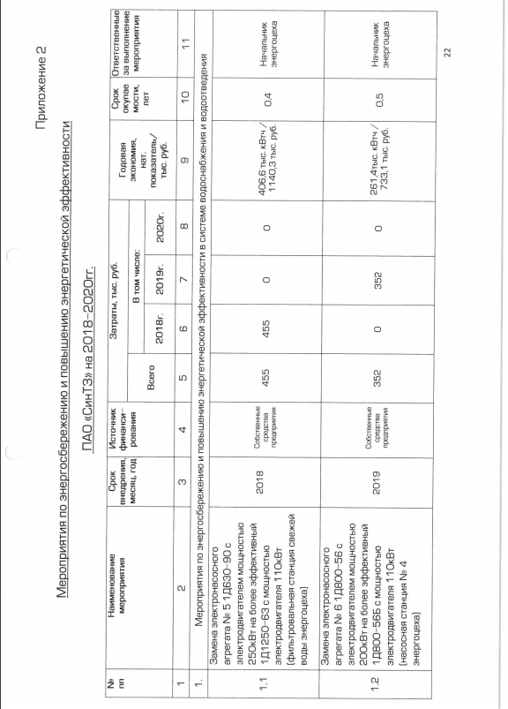

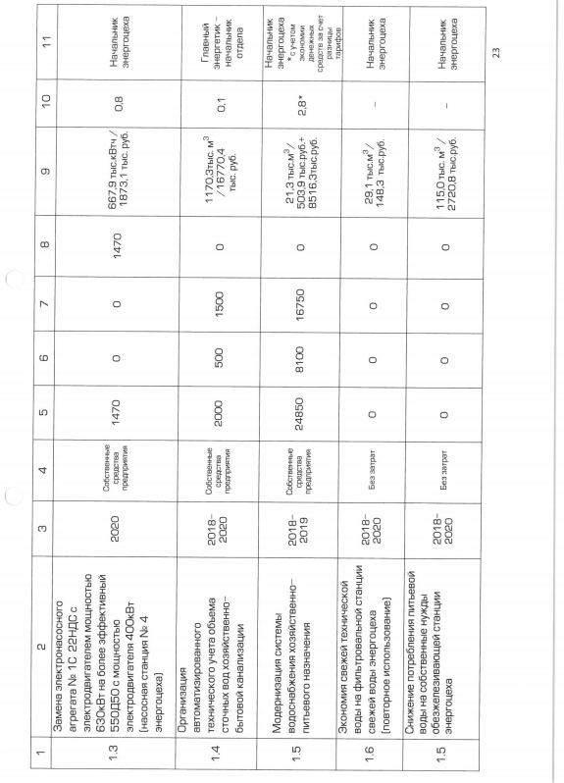

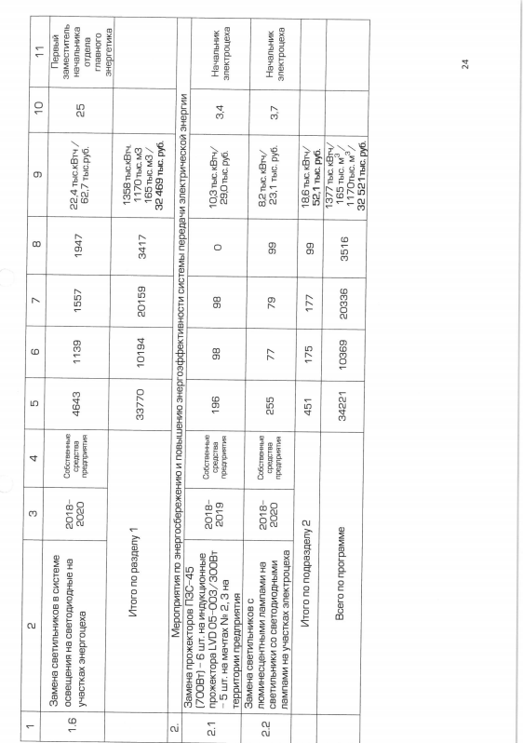

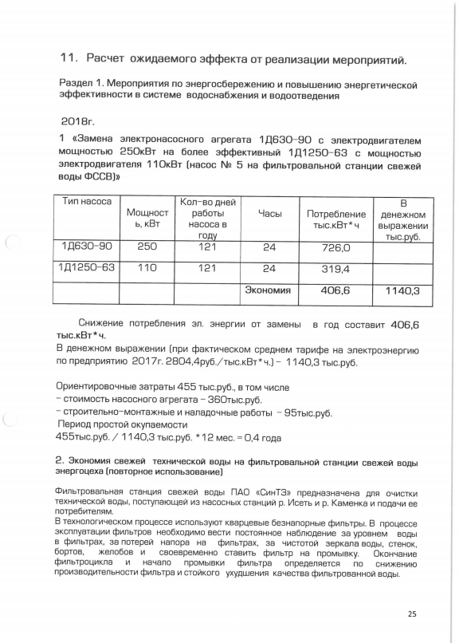

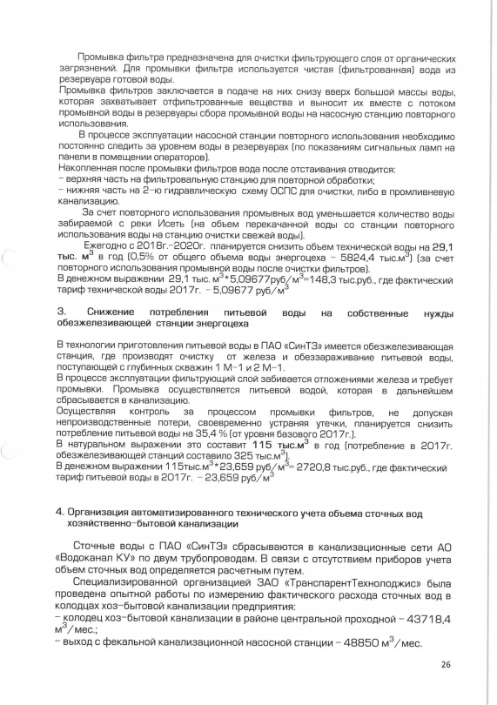

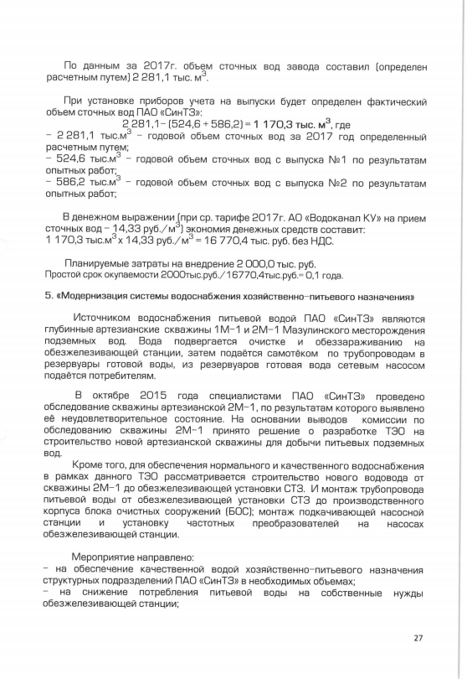

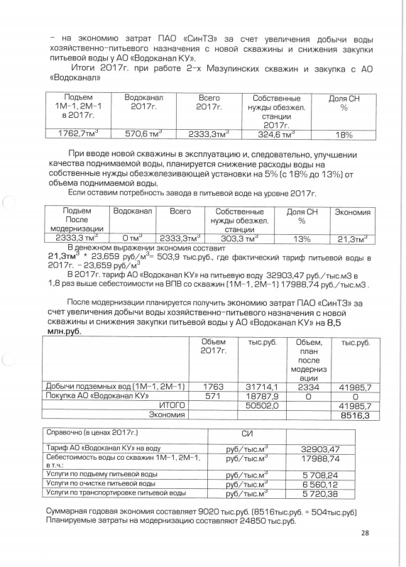













отчет по прог-ме энергосбе-ия








